Responsive
TEMPLATE DE DEFECTOS

 | ID: Test_001T | ESTADO: En progreso | PRIORIDAD: | SEVERIDAD:
 |  |  | CRITICA | ALTA

 | FECHA: 25/01/2023 | REPORTADO POR: Desarrollador | ASIGNADO A: Desarrollodores | AMBIENTE: Testing

 | TITULO/NOMBRE: Diseño Responsive

 | DESCRIPCIÓN: Deberiamos poder visualizar el home y los componentes con el tamaño determinado para Desktop

 | PASOS PARA REPRODUCIR EL DEFECTO: 1. Abrir aplicación web desde nuestro ordenador

 | RESULTADO ACTUAL: Los componentes que se encuentran en el home se pueden visualizar, pero se puede ver elementos sobrepuestos uno enciam del otro

 | RESULTADO ESPERADO: Se espera poder conseguir una pagina mas similar al figma propuesto

 | 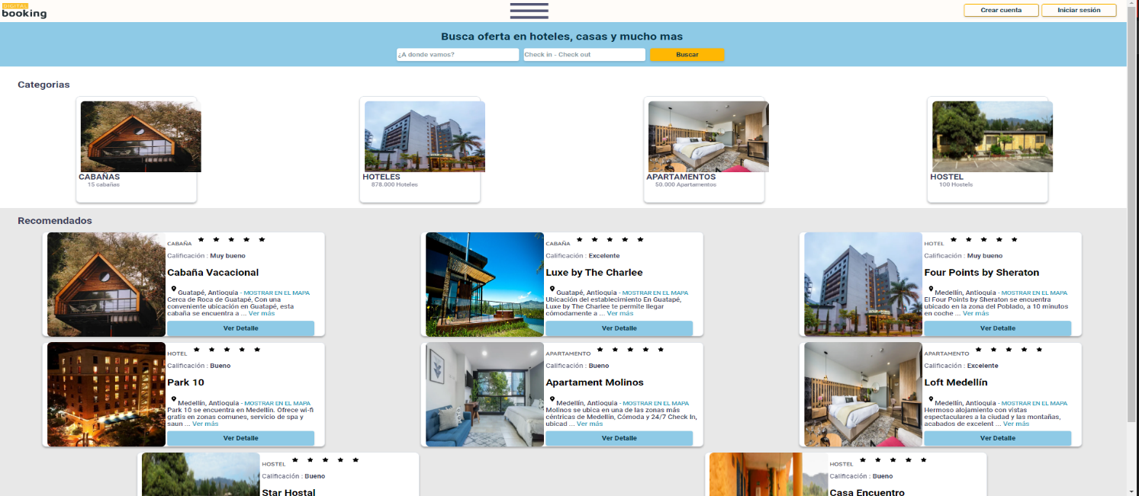 EVIDENCIA:

Responsive mobile
TEMPLATE DE DEFECTOS

 | ID: Test_002T | ESTADO: En progreso | PRIORIDAD: | SEVERIDAD:
 |  |  | CRITICA | ALTA

 | FECHA: 25/01/2023 | REPORTADO POR: Desarrollador | ASIGNADO A: Desarrollodores | AMBIENTE: Testing

 | TITULO/NOMBRE: Diseño Responsive mobile

 | DESCRIPCIÓN: Deberiamos poder visualizar el home y los componentes con el tamaño determinado para dispositivos móvil

 | PASOS PARA REPRODUCIR EL DEFECTO: 1. Abrir aplicación web desde nuestro ordenado, 2. Damos click derecho y vamos a inspeccionar, 3. Vamos a la barra que aparce en la parte superior del contenido web y damos click en "Dimensions", 4. Seleccionamos cualquier opcion

 | RESULTADO ACTUAL: Los componente se sobreponen y hay elementos que no se pueden ver.

 | RESULTADO ESPERADO: Se espera poder conseguir una pagina con responsive que pueda visualizarse en cualquier dispositivo

 | 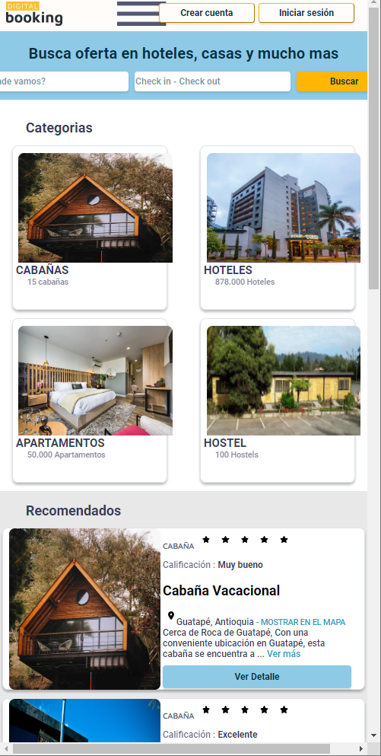 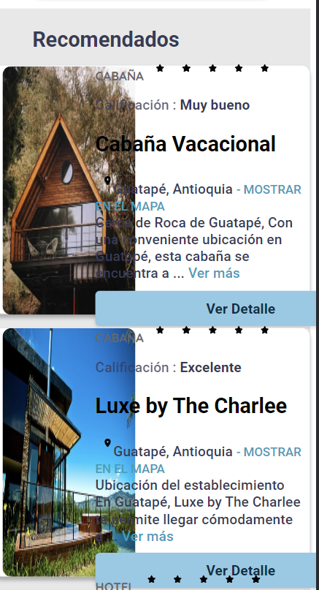 EVIDENCIA:

Validacion de Login
TEMPLATE DE DEFECTOS

 | ID: Test_003T | ESTADO: En progreso | PRIORIDAD: | SEVERIDAD:
 |  |  | ALTA | ALTA

 | FECHA: 25/01/2023 | REPORTADO POR: Desarrollador | ASIGNADO A: Desarrollodores | AMBIENTE: Testing

 | TITULO/NOMBRE: Validacion de Login

 | DESCRIPCIÓN: Deberiamos poder ingrsar un usuario al ingresar correctamente sus credenciales

 | PASOS PARA REPRODUCIR EL DEFECTO: 1. Abrir la aplicación web desde el ordenador, 2. Damos click en el botón de iniciar sesión, 3. Colocar email y contraseña válida, 4. Dar clic en el botón Login

 | RESULTADO ACTUAL: Al ingresar los datos correctamente la pagina se actualiza y el formulrio vuelve a su primer estado

 | RESULTADO ESPERADO: Deberiamos poder enviar los datos ingresados e iniciar session en nuestra aplicaion web

 | 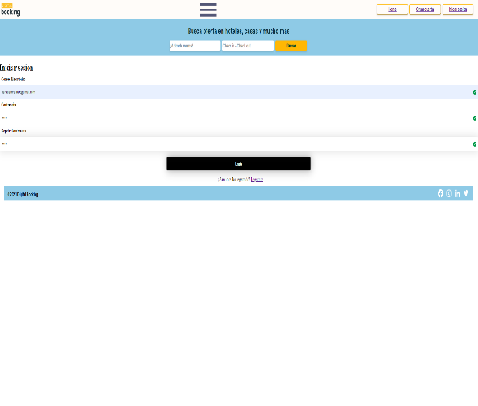 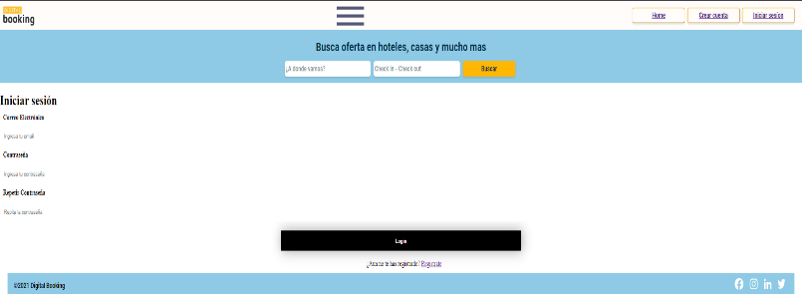 EVIDENCIA:

Login Invalido
TEMPLATE DE DEFECTOS

 | ID: Test_004T | ESTADO: En progreso | PRIORIDAD: | SEVERIDAD:
 |  |  | ALTA | ALTA

 | FECHA: 25/01/2023 | REPORTADO POR: Desarrollador | ASIGNADO A: Desarrollodores | AMBIENTE: Testing

 | TITULO/NOMBRE: Login Invalido

 | DESCRIPCIÓN: Deberiamos poder ver errores al ingresar datos de manera incorrecta

 | PASOS PARA REPRODUCIR EL DEFECTO: 1. Abrir la aplicación web desde el ordenador, 2. Damos click en el botón de iniciar sesión, 3. Colocar email y contraseña invalida, 4. Dar clic en el botón Login

 | RESULTADO ACTUAL: Al ingresar Un email sin "@" o "." Nos arroja un mensaje de error. Al ingresar una contraseña menor a 6 caracteres o al ser diferente a la validacion nos arroja un error

 | RESULTADO ESPERADO: Al ingresar Un email sin "@" o "." Nos arroja un mensaje de error. Al ingresar una contraseña menor a 6 caracteres o al ser diferente a la validacion nos arroja un error

 | 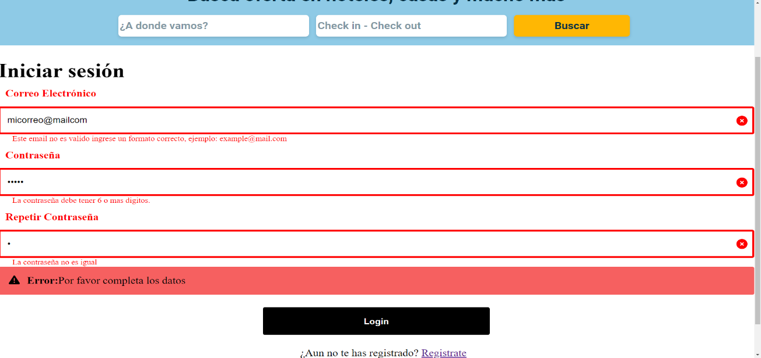 EVIDENCIA:

Validacion de registro
TEMPLATE DE DEFECTOS

 | ID: Test_005T | ESTADO: En progreso | PRIORIDAD: | SEVERIDAD:
 |  |  | ALTA | ALTA

 | FECHA: 25/01/2023 | REPORTADO POR: Desarrollador | ASIGNADO A: Desarrollodores | AMBIENTE: Testing

 | TITULO/NOMBRE: Validacion de registro

 | DESCRIPCIÓN: Deberiamos poder Registrar un nuevo usuario

 | PASOS PARA REPRODUCIR EL DEFECTO: 1. Abrir la aplicación web desde el ordenador, 2. Damos click en el botón Crear cuenta, 3. Colocar nombre, apellido, email, contraseña y repetir contraseña, 4. Dar clic en el botón Crear cuenta

 | RESULTADO ACTUAL: Al ingresar los datos correctamente la pagina se actualiza y el formulrio vuelve a su primer estado

 | RESULTADO ESPERADO: Deberiamos poder enviar los datos ingresados e iniciar session en nuestra nueva cuenta

 | 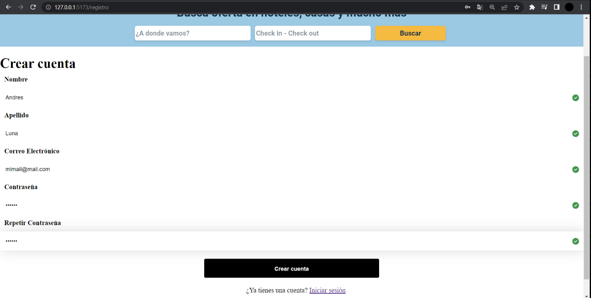 EVIDENCIA:

Registro Invalido
TEMPLATE DE DEFECTOS

 | ID: Test_006T | ESTADO: En progreso | PRIORIDAD: | SEVERIDAD:
 |  |  | ALTA | ALTA

 | FECHA: 25/01/2023 | REPORTADO POR: Desarrollador | ASIGNADO A: Desarrollodores | AMBIENTE: Testing

 | TITULO/NOMBRE: Registrar usuario de manera incorrecta

 | DESCRIPCIÓN: Deberiamos poder ver mensajes de errror y sugerencias al ingresar los datos de manera erronea

 | PASOS PARA REPRODUCIR EL DEFECTO: 1. Abrir la aplicación web desde el ordenador, 2. Damos click en el botón Crear cuenta, 3. Colocar nombre, apellido, email, contraseña y repetir contraseña de manera incorrecta, 4. Dar clic en el botón Crear cuenta

 | RESULTADO ACTUAL: Al ingresar Un email sin "@" o "." Nos arroja un mensaje de error. Al ingresar una contraseña menor a 6 caracteres o al ser diferente a la validacion nos arroja un error. Si dejamos el campo nombre y apellido vacio nos indica que el campo es obligatorio

 | RESULTADO ESPERADO: Al ingresar Un email sin "@" o "." Nos arroja un mensaje de error. Al ingresar una contraseña menor a 6 caracteres o al ser diferente a la validacion nos arroja un error. Si dejamos el campo nombre y apellido vacio nos indica que el campo es obligatorio

 | 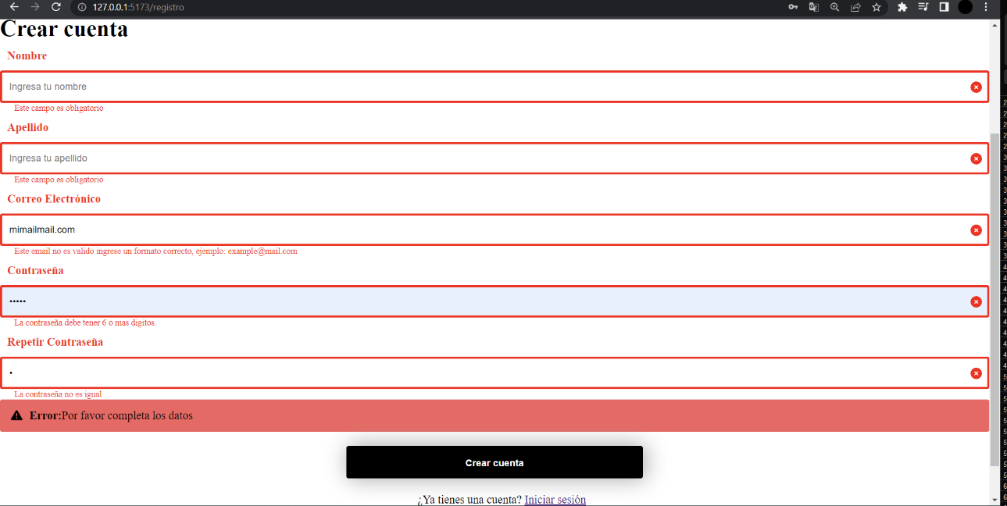 EVIDENCIA:

